상품제안서
에코라이프 휴대용 미니 손바느질 재봉키트 반짇고리 CBH912 | 상품코드: F22461

 |  |  |  |  |  |  | 02-412-0044 | www.easy1.co.kr
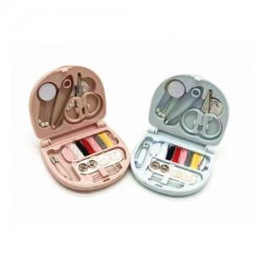

【상세/제작정보】

【인쇄/포장옵션】 | 실크 / 포장불가능

【공급단가】 | 수량 | 300~ | 500~ | 1,000~ | 3,000~ | 5,000~
*VAT별도 | 단가 | 2,250원 | 2,170원 | 2,100원 | 2,020원 | 1,950원

【상품 URL】 | https://easy1.co.kr:443/src/goods_detail.php?gdno=22461

